Задание 1
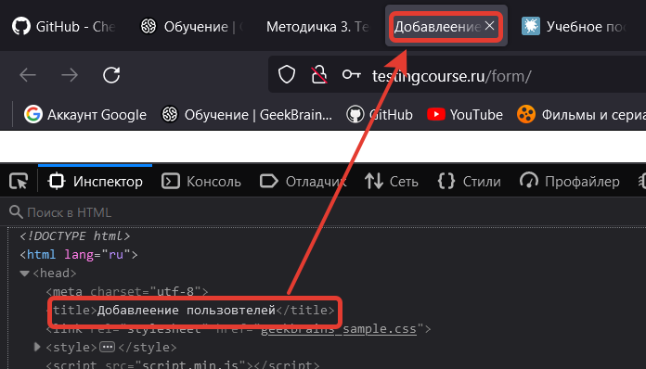
№ | Название | Предусловие | Шаги воспроизведения | Ожидаемый результат | Фактический результат
1 | Ошибка в названии вкладки «Добавление пользователей» |  | 1.Открыть форму регистрации пользователя http://testingcourse.ru/form/ | Название отображается корректно - "Добавление пользователей" | Название отображается с ошибками - "Добавлеение пользовтелей"

 | Критичность
 | Trivial
 | Приоритет | Окружение
 | Low | Windows 10 x64 / Firefox Browser 99.0.1 (64 бита)
 | Комментарий

№ | Название | Предусловие | Шаги воспроизведения | Ожидаемый результат | Фактический результат
2 | Ввод недопустимых символов в поле «Фамилия» (Пробелы, цифры, спецсимволы) | Все поля кроме "Фамилия" заполнены тестовыми данными | 1. В поле Фамилия скопировать тестовые данные: *!-= №3 | В поле "Фамилия" появляется всплывающая подсказка: "Пожалуйста, заполните это поле". Пользователь не добавляется в список. | В список добавляется новый пользователь

 |  |  | 2. Нажать кнопку "Добавить"
 | Критичность
 | Major
 | Приоритет | Окружение
 | Medium | Windows 10 x64 / Firefox Browser 99.0.1 (64 бита)
 | Комментарий

№ | Название | Предусловие | Шаги воспроизведения | Ожидаемый результат | Фактический результат
3 | Ввод недопустимых символов в поле «Имя» (Пробелы, цифры, спецсимволы) | Все поля кроме "Имя" заполнены тестовыми данными | 1. В поле Имя скопировать тестовые данные: *!-= №3 | В поле "Имя" появляется всплывающая подсказка: "Пожалуйста, заполните это поле". Пользователь не добавляется в список. | В список добавляется новый пользователь

 |  |  | 2. Нажать кнопку "Добавить"
 | Критичность
 | Major
 | Приоритет | Окружение
 | Medium | Windows 10 x64 / Firefox Browser 99.0.1 (64 бита)
 | Комментарий

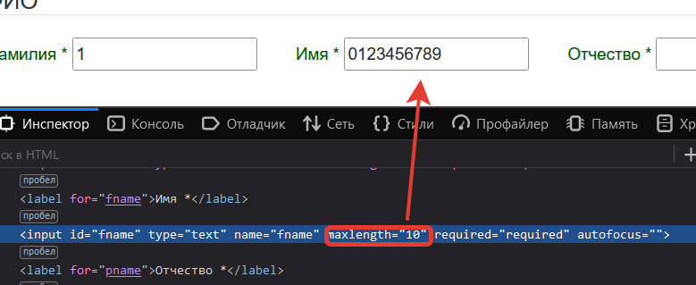
№ | Название | Предусловие | Шаги воспроизведения | Ожидаемый результат | Фактический результат
4 | Маленькое ограничение длины символов в поле «Имя» | Все поля кроме "Имя" заполнены тестовыми данными | 1. В поле имя скопировать (CTRL+C) тестовые данные: 01234567890 | Тестовые данные отображаются верно. | Тестовые данные обрезаются по количеству символов maxlength=10

 | Критичность
 | Minor
 | Приоритет | Окружение
 | Low | Windows 10 x64 / Firefox Browser 99.0.1 (64 бита)
 | Комментарий

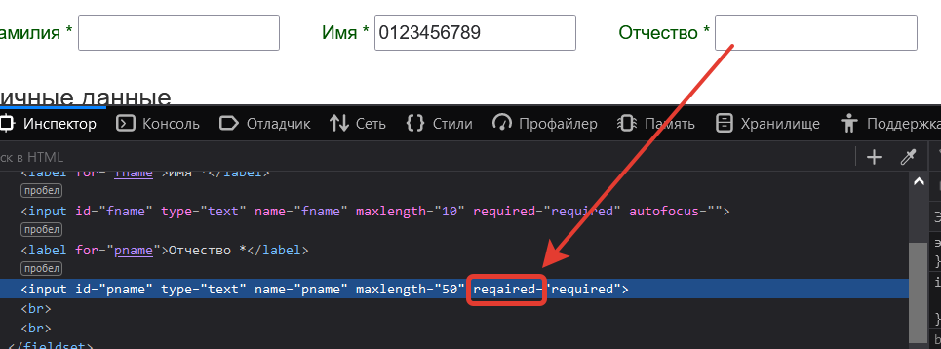
№ | Название | Предусловие | Шаги воспроизведения | Ожидаемый результат | Фактический результат
5 | Обязательное поле «Отчество» остается не заполненным после добавления пользователя | Все поля кроме "Отчество" заполнены тестовыми данными | 1.Поле Отчество оставить пустым | В поле "Отчество" появляется всплывающая подсказка: "Пожалуйста, заполните это поле". Пользователь не добавляется в список. | В список добавляется новый пользователь
 |  |  | 2. Нажать кнопку "Добавить"

 | Критичность
 | Major
 | Приоритет | Окружение
 | Medium | Windows 10 x64 / Firefox Browser 99.0.1 (64 бита)
 | Комментарий
 | В html-коде в атрибуте required опечатка

№ | Название | Предусловие | Шаги воспроизведения | Ожидаемый результат | Фактический результат
6 | Ввод недопустимых символов в поле «Отчество» (Пробелы, цифры, спецсимволы) | Все поля кроме "Отчество" заполнены тестовыми данными | 1. В поле Отчество ввести тестовые данные: *!-= №3 | В поле "Отчество" появляется всплывающая подсказка: "Пожалуйста, заполните это поле". Пользователь не добавляется в список. | В список добавляется новый пользователь

 |  |  | 2. Нажать кнопку "Добавить"
 | Критичность
 | Major
 | Приоритет | Окружение
 | Medium | Windows 10 x64 / Firefox Browser 99.0.1 (64 бита)
 | Комментарий

№ | Название | Предусловие | Шаги воспроизведения | Ожидаемый результат | Фактический результат
7 | Возраст пользователя не привязан к дате рождения | Все поля кроме "Возраст" и "Дата рождения" заполнены тестовыми данными | 1. В поле Возраст ввести тестовые данные: 15 | В поле Дата рождения появляется подсказка: "Возраст не соответствует указанной дате рождения". Пользователь не добавляется в список | В список добавляется новый пользователь

 |  |  | 2. В поле Дата рождения ввести тестовые данные: 01.01.2010
 | Критичность |  | 3. Нажать кнопку Добавить
 | Major
 | Приоритет | Окружение
 | Medium | Windows 10 x64 / Firefox Browser 99.0.1 (64 бита)
 | Комментарий

№ | Название | Предусловие | Шаги воспроизведения | Ожидаемый результат | Фактический результат
8 | Возраст отображается как «Возраст - 1 год» в списке после добавления пользователя | Все поля кроме "Возраст" заполнены тестовыми данными | 1. В поле Возраст ввести тестовые данные: 15 | В списке добавленных пользователей возраст соответствует тестовым данным | В списке добавленных пользователей возраст не соответствует тестовым данным (возраст отображается на один год меньше)
 |  |  | 2. Нажать кнопку Добавить

 | Критичность
 | Critical
 | Приоритет | Окружение
 | High | Windows 10 x64 / Firefox Browser 99.0.1 (64 бита)
 | Комментарий

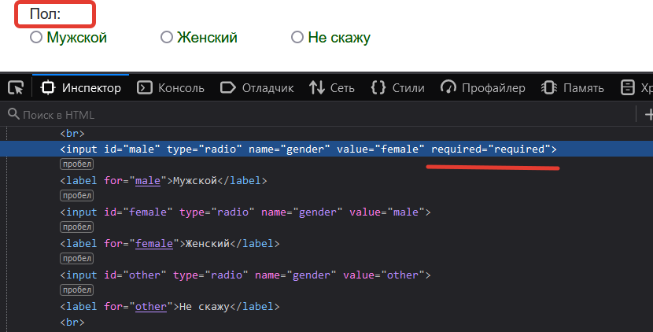
№ | Название | Предусловие | Шаги воспроизведения | Ожидаемый результат | Фактический результат
9 | Обязательное поле «Пол» не обозначено звездочкой * | Все поля заполнены тестовыми данными. RadioButton не активен | 1. Нажать кнопку Добавить | В список добавляется новый пользователь | В поле выбора пола появляется подсказка: "Пожалуйста, выбирите один из параметров"

 | Критичность
 | Trivial
 | Приоритет | Окружение
 | Low | Windows 10 x64 / Firefox Browser 99.0.1 (64 бита)
 | Комментарий

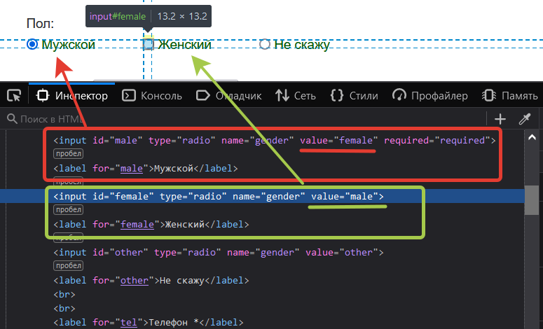
№ | Название | Предусловие | Шаги воспроизведения | Ожидаемый результат | Фактический результат
10 | Пользователь мужского пола отображается как «female» в списке после добавления пользователя | Все поля заполнены тестовыми данными. | 1. В поле Пол отметить radioButton - Мужской | В список добавляется новый пользователь мужского (male) пола | В список добавляется новый пользователь женского (female) пола
 |  |  | 2. Нажать кнопку Добавить

 | Критичность
 | Major
 | Приоритет | Окружение
 | Medium | Windows 10 x64 / Firefox Browser 99.0.1 (64 бита)
 | Комментарий
 | Нарушена верстка сайта

№ | Название | Предусловие | Шаги воспроизведения | Ожидаемый результат | Фактический результат
11 | Пользователь женского пола отображается как «male» в списке после добавления пользователя | Все поля заполнены тестовыми данными. | 1. В поле Пол отметить radioButton - Женский | В список добавляется новый пользователь женского (female) пола | В список добавляется новый пользователь мужского (male) пола
 |  |  | 2. Нажать кнопку Добавить

 | Критичность
 | Major
 | Приоритет | Окружение
 | Medium | Windows 10 x64 / Firefox Browser 99.0.1 (64 бита)
 | Комментарий
 | Нарушена верстка сайта

№ | Название | Предусловие | Шаги воспроизведения | Ожидаемый результат | Фактический результат
12 | Пол «Не скажу» отображается как «male» в списке после добавления пользователя | Все поля заполнены тестовыми данными. | 1. В поле Пол отметить radioButton - Не скажу | В список добавляется новый пользователь. Пол не выбран | В список добавляется новый пользователь мужского (male) пола
 |  |  | 2. Нажать кнопку Добавить

 | Критичность
 | Major
 | Приоритет | Окружение
 | Medium | Windows 10 x64 / Firefox Browser 99.0.1 (64 бита)
 | Комментарий
 | Нарушена верстка сайта

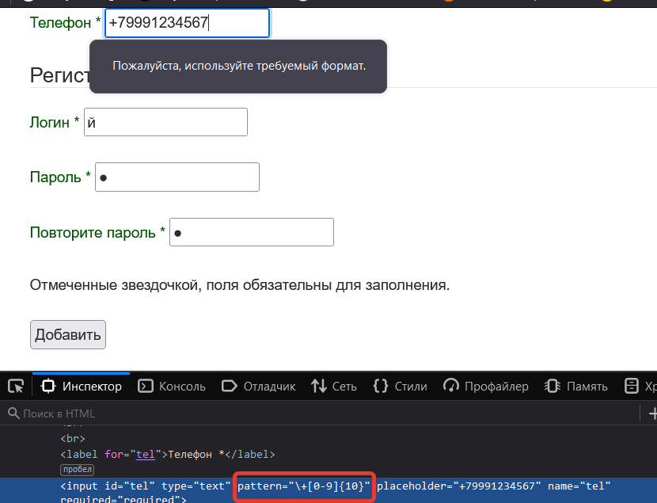
№ | Название | Предусловие | Шаги воспроизведения | Ожидаемый результат | Фактический результат
13 | Маленькое ограничения длины символов в поле «Телефон» (10 символов вместо 11) | Все поля кроме "Телефон" заполнены тестовыми данными. | 1. В поле Телефон скопировать тестовые данные: +79991234567 | Пользователь добавляется в список | В поле Телефон появляется подсказка: "Пожалуйста, используйте требуемый формат. Пользователь не добавляется

 |  |  | 2. Нажать кнопку добавить
 | Критичность
 | Critical
 | Приоритет | Окружение
 | High | Windows 10 x64 / Firefox Browser 99.0.1 (64 бита)
 | Комментарий

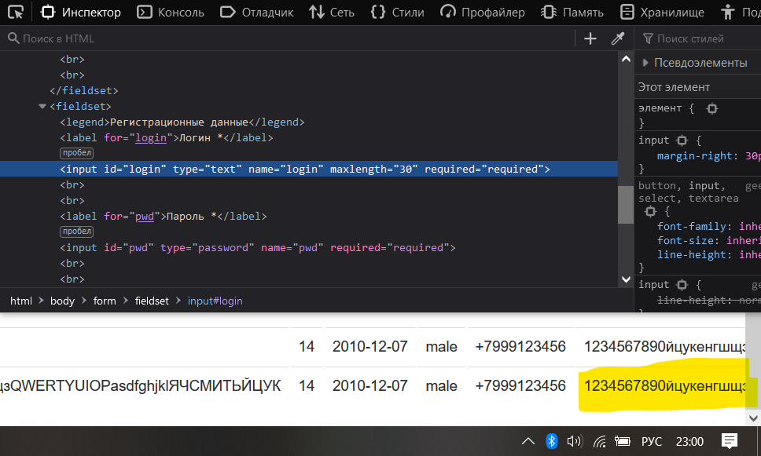
№ | Название | Предусловие | Шаги воспроизведения | Ожидаемый результат | Фактический результат
14 | Логин с max длиной не умещается в окне браузера после добавления пользователя с максимальной длинной фамилии, имени и отчества | Все поля кроме "Фамилия", "Имя", "Отчество" и "Логин" заполнены тестовыми данными. | 1. В поле Фамилия скопировать тестовые данные: 1234567890йцукенгшщзQWERTYUIOPasdfghjklЯЧСМИТЬЙЦУК | Данные отображаются на экране корректно. Произведен автоматический перенос теста | Логин не умещается в окне браузера

 | Критичность |  | 2. В поле Имя скопировать: 1234567890
 | Trivial |  | 3. В поле Отчество скопировать тестовые данные: 1234567890йцукенгшщзQWERTYUIOPasdfghjklЯЧСМИТЬЙЦУК
 | Приоритет | Окружение
 | Low | Windows 10 x64 / Firefox Browser 99.0.1 (64 бита) / Разрешение экрана 1980х1024
 | Комментарий |  | 4. В поле Логин скопировать тестовые данные: 1234567890йцукенгшщзQWERTYUIOP

 |  |  | 5.Нажать кнопку Добавить
№ | Название | Предусловие | Шаги воспроизведения | Ожидаемый результат | Фактический результат
15 | Ввод одного и более пробелов в поле «Пароль» | Все поля кроме "Пароль" и "Подтверждение пароля" заполнены тестовыми данными | 1. В поле Пароль ввести 3 пробела | В поле Пароль появляется предупреждение: "Недопустимые символы". Пользователь не добавляется в список | Пользователь добавляется в список
 |  |  | 2. В поле Подтверждение пароля ввести 3 пробела
 |  |  | 3. Нажать кнопку Добавить
 | Критичность
 | Critical
 | Приоритет | Окружение
 | High | Windows 10 x64 / Firefox Browser 99.0.1 (64 бита)
 | Комментарий
 | Отсутствует шаблон допустимых символов для пароля

№ | Название | Предусловие | Шаги воспроизведения | Ожидаемый результат | Фактический результат
16 | Нет ограничения на min количество символов в поле «Пароль» | Все поля кроме "Пароль" и "Подтверждение пароля" заполнены тестовыми данными | 1. В поле Пароль ввести один символ: s | В поле Пароль появляется предупреждение: "Пароль должен состоять из 6 и более символов". Пользователь не добавляется в список | Пользователь добавляется в список
 |  |  | 2. В поле Подтверждение пароля повторить ввод символа из п.1

 | Критичность |  | 3. Нажать кнопку Добавить
 | Critical
 | Приоритет | Окружение
 | High | Windows 10 x64 / Firefox Browser 99.0.1 (64 бита)
 | Комментарий

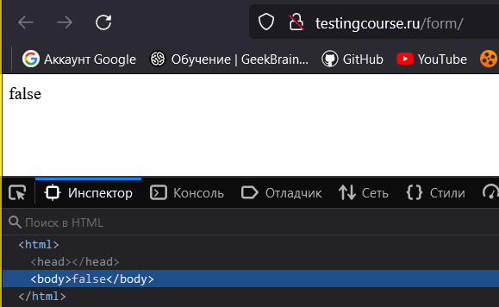
№ | Название | Предусловие | Шаги воспроизведения | Ожидаемый результат | Фактический результат
17 | Выпадает ошибка в окне браузера при несовпадении паролей | Все поля кроме "Пароль" и "Подтверждение пароля" заполнены тестовыми данными | 1. В поле Пароль скопировать: s2Qw34 | В поле Подтвердите пароль появляется предупреждение: "Пароли не совпадают". | Страница обновляется. В окне браузера появляется ошибка false
 |  |  | 2. В поле Подтверждение пароля скопировать: s2Qw34Й

 | Критичность |  | 3. Нажать кнопку Добавить
 | Critical
 | Приоритет | Окружение
 | High | Windows 10 x64 / Firefox Browser 99.0.1 (64 бита)
 | Комментарий

№ | Название | Предусловие | Шаги воспроизведения | Ожидаемый результат | Фактический результат
18 | Добавление двух и более одинаковых пользователей в список пользователей | Все поля кроме заполнены тестовыми данными | 1. Нажать кнопку Добавить | Появляется предупреждение: "Пользователь с таким логином / телефоном уже существует" | Пользователь добавляется в список
 |  |  | 2. Убедиться, что пользователь добавлен в список
 |  |  | 3. Нажать второй раз кнопку Добавить
 | Критичность |  | 4. Убедиться, что пользователь с теми же данными не добавлен в список
 | Critical
 | Приоритет | Окружение
 | High | Windows 10 x64 / Firefox Browser 99.0.1 (64 бита)
 | Комментарий

Задание 3
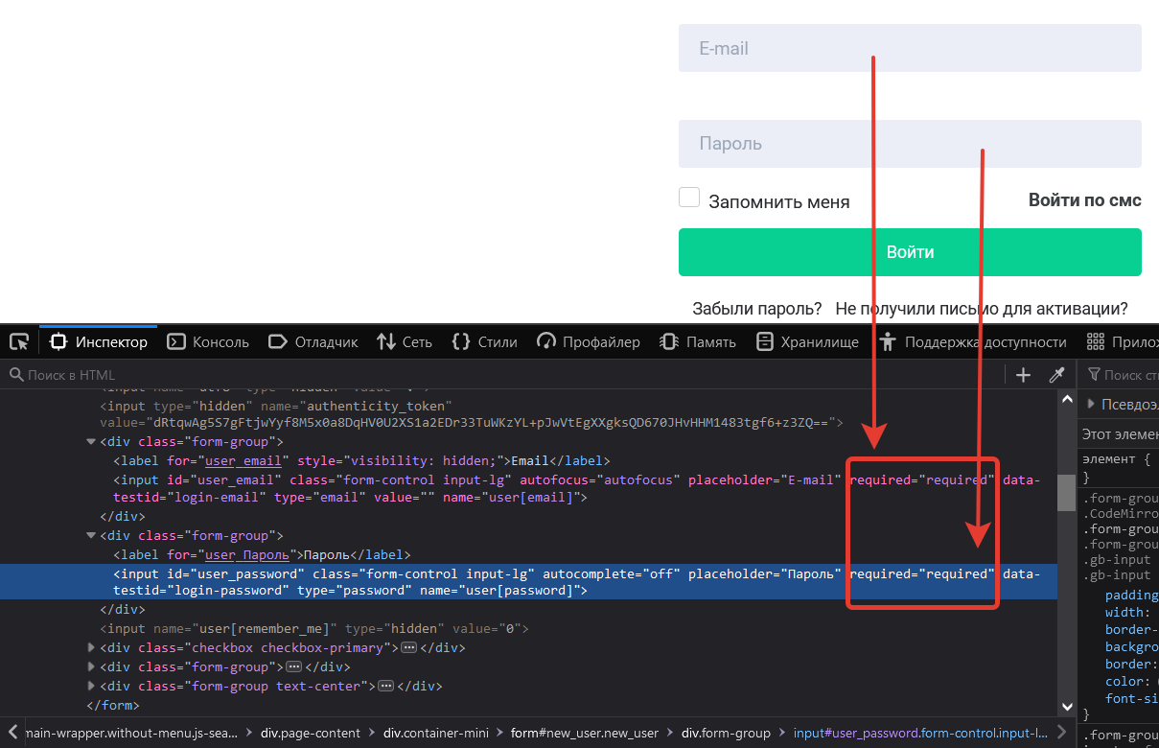

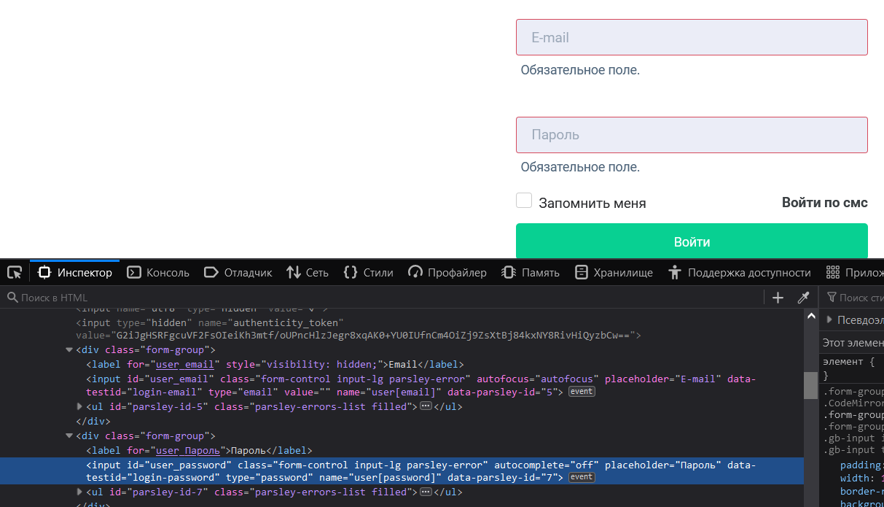

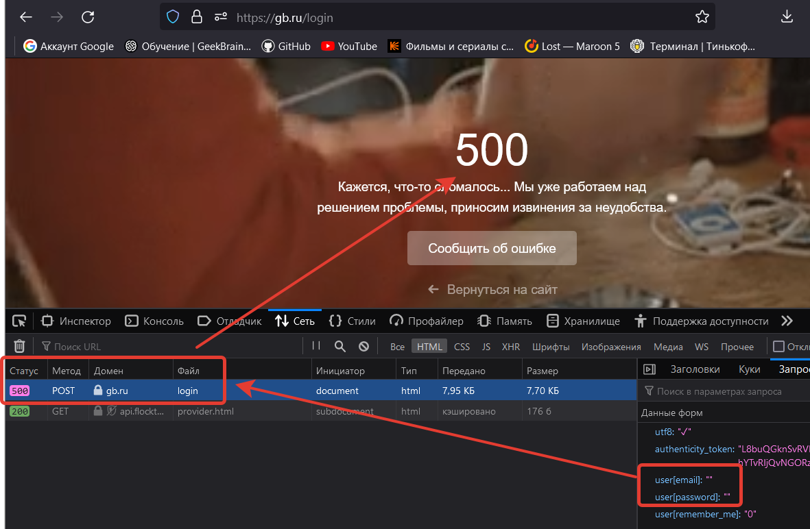

Задание 4
